移动电源透传协议
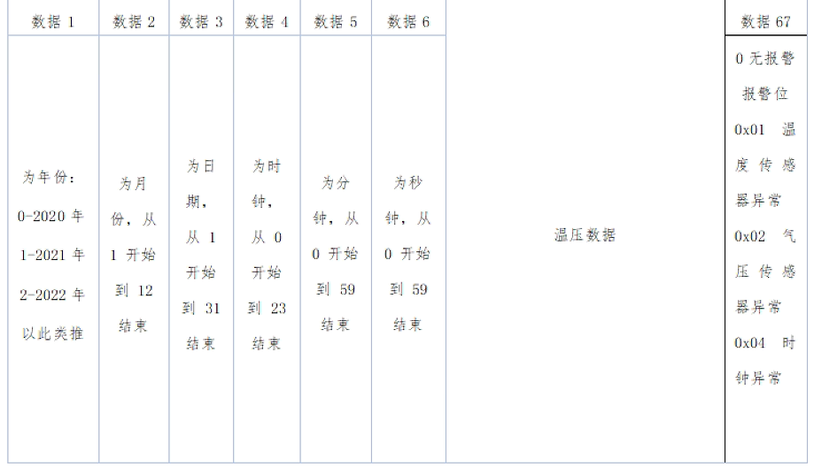
移动电源透传协议 PID：
CMD ID | 功能配置名称 | 功能描述 | 数据类型 | 传输方向 | 数据连续/离散 | 范围 | 备注 | 其他
1 | 状态监控 | state_upload | BYTE[n] | 上报 | 连续 |  |  | 数据上报情形分为以下三种，根据APP要显示的数据内容、刷新频率，自主选择上报 A情形：配网成功时，MCU上报该数据。 B情形：数据或设备状态有变化时，MCU上报该数据 C情形：MCU定期上报该数据

